画面遷移
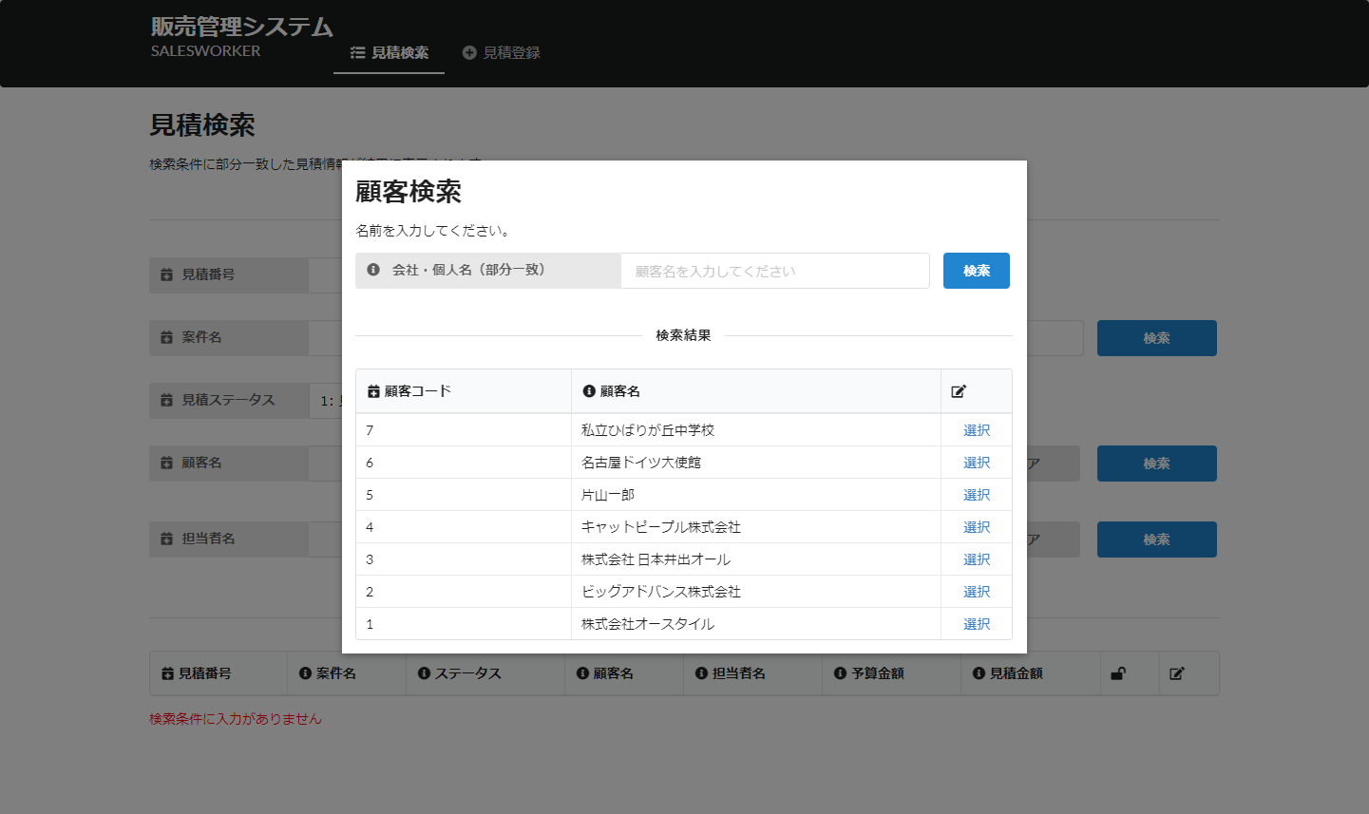
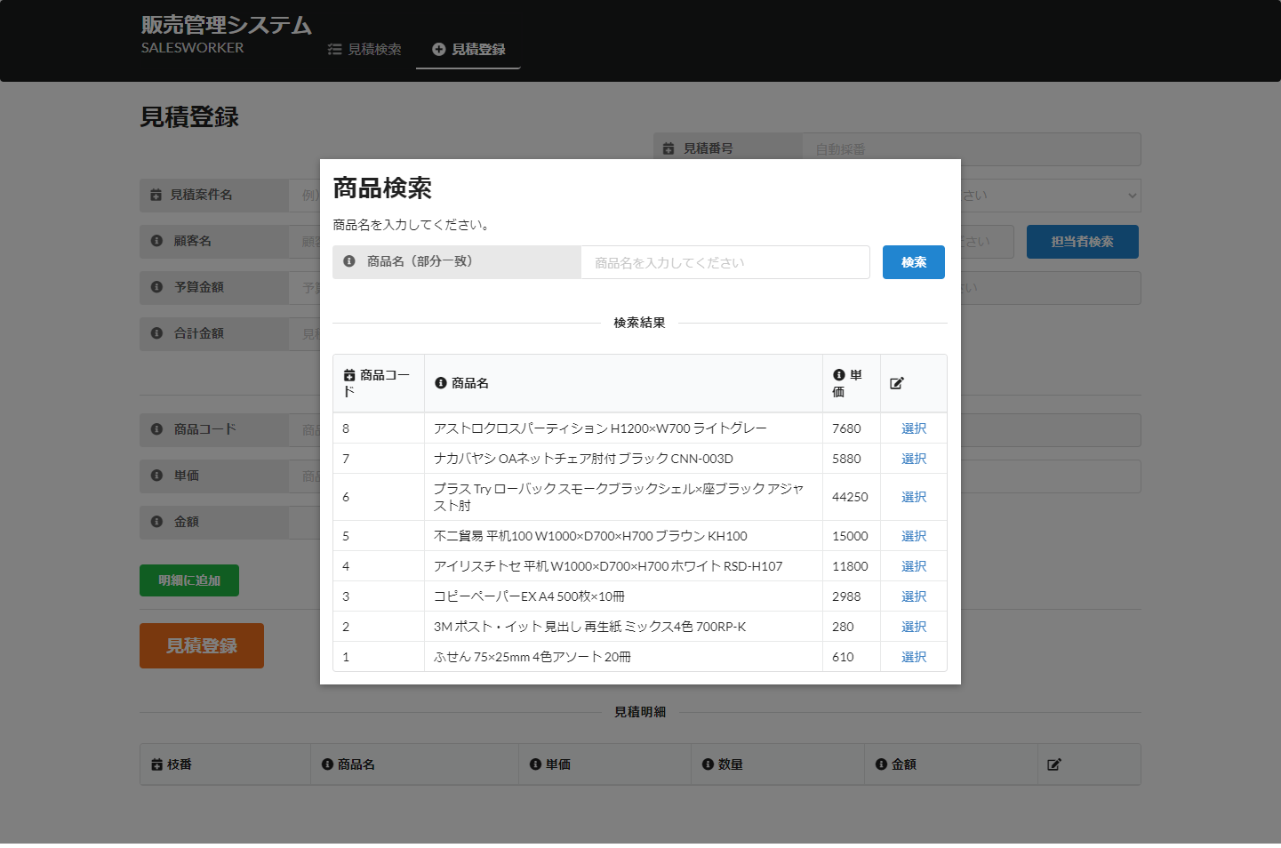
管理画面

 | 見積検索 |  | 見積詳細
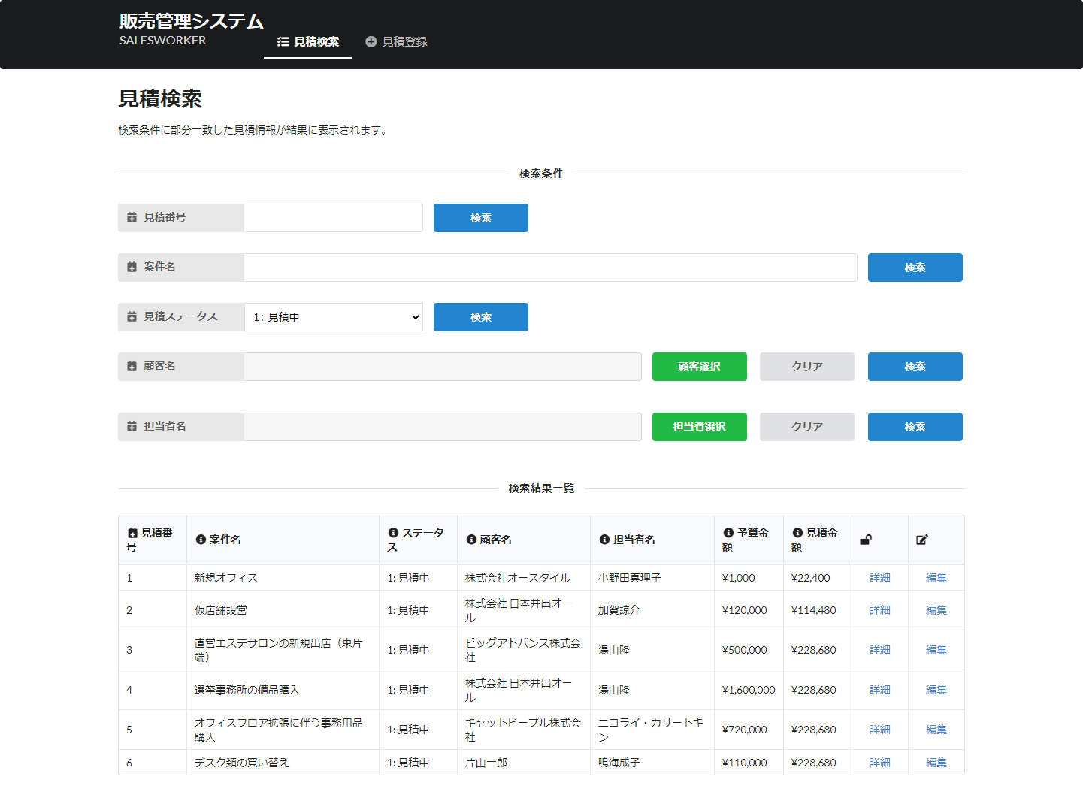
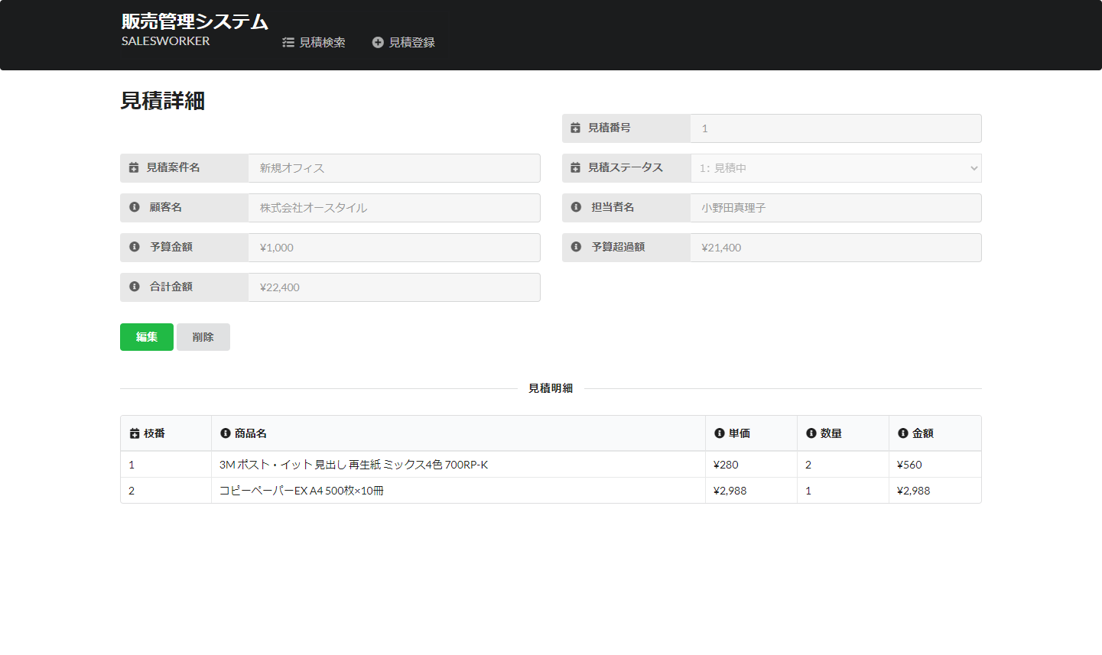

担当者ダイアログへ
顧客ダイアログへ

 | 見積登録 |  |  | 見積編集
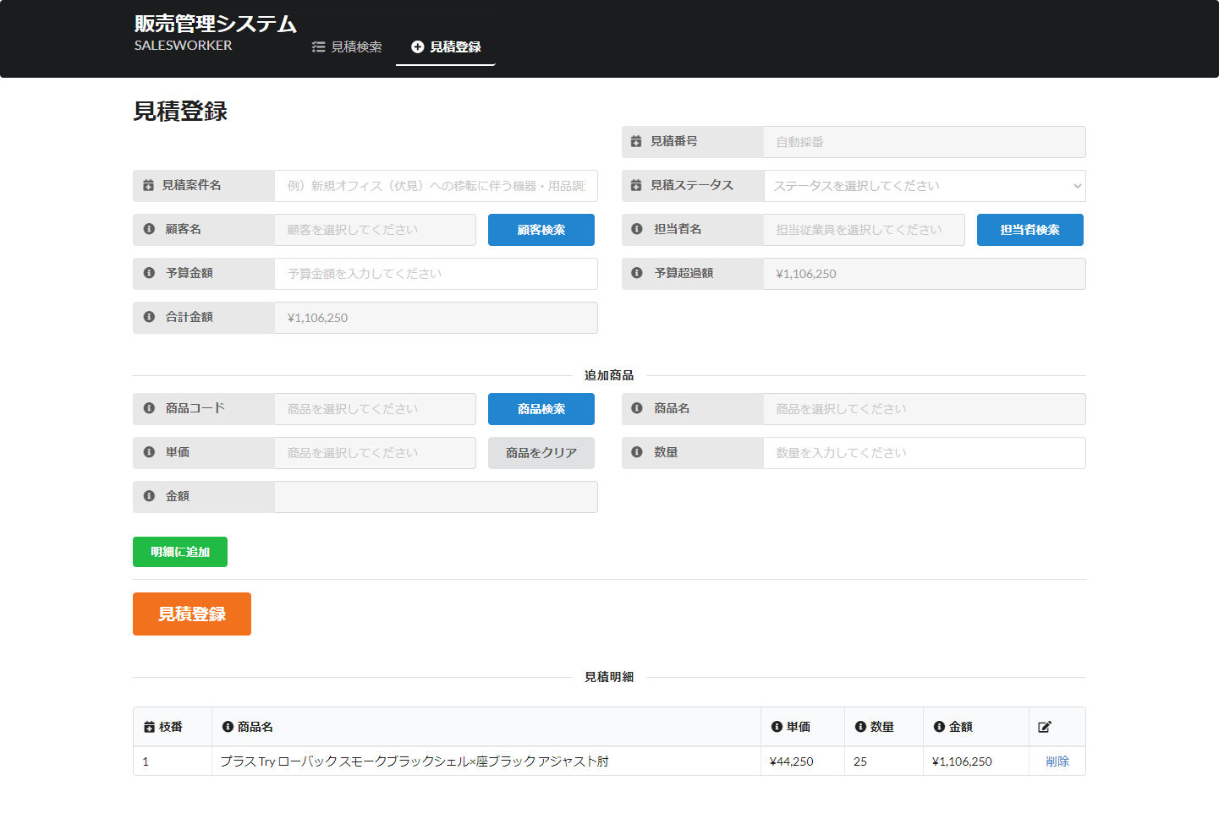
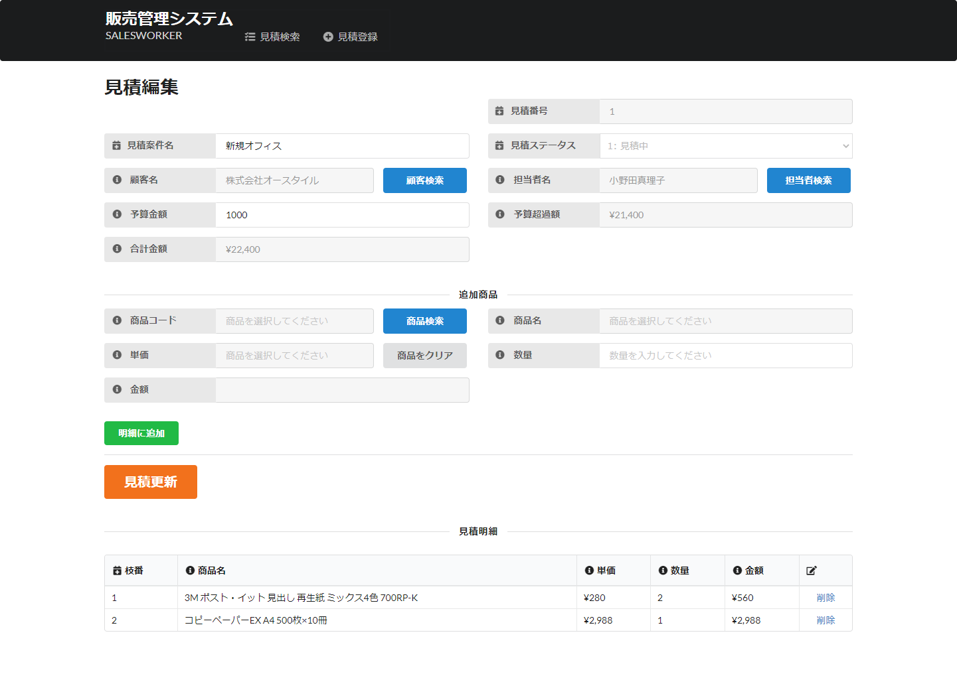

商品ダイアログへ

ダイアログ

 | 顧客検索ダイアログ | 担当者検索ダイアログ |  |  | 商品検索ダイアログ

